상품제안서
터틀 캐리어 가방 1 | 상품코드: F25630

 |  |  |  |  |  |  | 02-412-0044 | www.easy1.co.kr
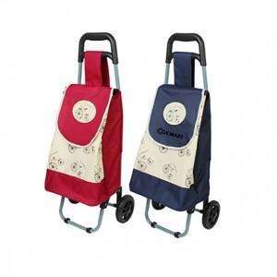

【상세/제작정보】

【인쇄/포장옵션】 | / 별도문의

【공급단가】 | 수량 | 50~ | 100~ | 500~ | 1,000~ | 2,000~
*VAT별도 | 단가 | 8,370원 | 8,240원 | 8,040원 | 7,830원 | 7,700원

【상품 URL】 | http://www.easy1.co.kr/src/goods_detail.php?gdno=25630

